결과
 |  |  |  |  |  | [문제] 지시사항에 따라 피벗테이블, 피벗차트, 슬라이서를 작성하세요. (각 10점)

 |  |  |  |  |  | 1. 데이터를 이용하여 [결과]시트의 [A24]셀부터 피벗테이블을 만드세요. (행,열 방향 정확하게)
 |  |  |  |  |  | 2. 피벗테이블의 보고서 레이아웃 : 개요
 |  |  |  |  |  | 3. 차트 옵션 : 업데이트 시 열 자동 맞춤 해제
 |  |  |  |  |  | 4. 피벗테이블의 숫자 데이터에 쉼표 스타일 적용
 |  |  |  |  |  | 5. [A9:F22] 피벗차트 작성, 차트 종류 : 꺾은 선형
 |  |  |  |  |  | 6. 차트 스타일7, 차트 제목 추가
연도별 지역별 점포 현황
 |  |  |  |  |  | 7. 피벗 차트: 모든 필드 단추 숨기기
 |  |  |  |  |  | 8. [결과]와 같이 슬라이서 추가및 선택 (연도, 구분, 지역)
 |  |  |  |  |  | 9. 지역의 단추 열 개수: 5
 |  |  |  |  |  | 10. 지시사항에 없는 내용은 [결과] 이미지와 같게 설정하세요.

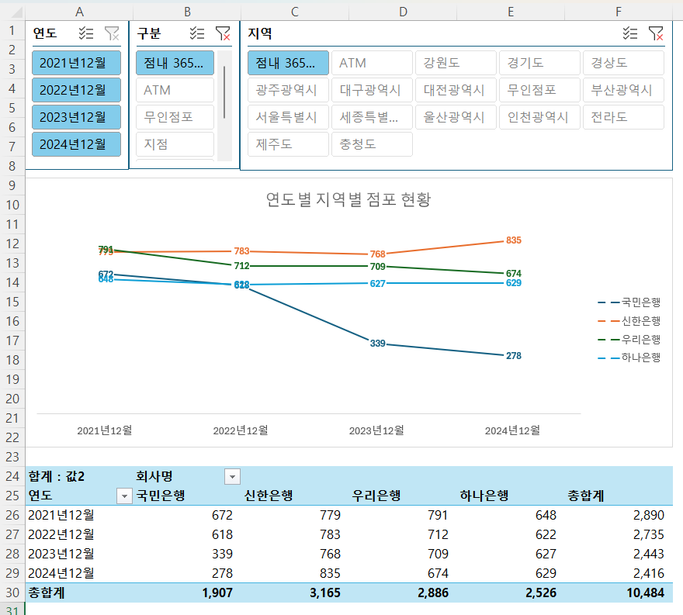
 |  |  |  |  |  | [결과]

합계 : 값2 | 회사명
연도 | 국민은행 | 신한은행 | 우리은행 | 하나은행 | 총합계
2021년12월 | 672 | 779 | 791 | 648 | 2,890
2022년12월 | 618 | 783 | 712 | 622 | 2,735
2023년12월 | 339 | 768 | 709 | 627 | 2,443
2024년12월 | 278 | 835 | 674 | 629 | 2,416
총합계 | 1,907 | 3,165 | 2,886 | 2,526 | 10,484

